Visualização
 | Carga (g) |  | Carga (g) |  | Carga (g) |  | Carga (g) |  | Carga (g) |  | Carga (g) |  | Carga (g) |  | Carga (g) |  | Carga (g)
0.003 | 7.8 | 0.002 | 6.1 | 0.002 | 3.7 | 0.002 | 3.4 | 0.002 | 3.4 | 0.001 | 3.3 | 0.003 | 3.9 | 0.002 | 3.4 | 0.001 | 3.8
0.003 | 7.8 | 0.002 | 6.1 | 0.002 | 3.7 | 0.002 | 3.4 | 0.002 | 3.4 | 0.001 | 3.3 | 0.003 | 3.9 | 0.002 | 3.4 | 0.001 | 3.8
0.003 | 7.8 | 0.002 | 6.1 | 0.002 | 3.7 | 0.002 | 3.4 | 0.002 | 3.4 | 0.001 | 3.3 | 0.003 | 3.9 | 0.002 | 3.4 | 0.001 | 3.8
0.016 | 9.3 | 0.015 | 7 | 0.016 | 4.2 | 0.014 | 3.8 | 0.015 | 3.8 | 0.015 | 3.8 | 0.015 | 4.4 | 0.016 | 3.8 | 0.015 | 4.4
0.016 | 9.3 | 0.015 | 7 | 0.016 | 4.2 | 0.014 | 3.8 | 0.015 | 3.8 | 0.015 | 3.8 | 0.015 | 4.4 | 0.016 | 3.8 | 0.015 | 4.4
0.016 | 9.3 | 0.015 | 7 | 0.016 | 4.2 | 0.014 | 3.8 | 0.015 | 3.8 | 0.015 | 3.8 | 0.015 | 4.4 | 0.016 | 3.8 | 0.015 | 4.4
0.029 | 10.9 | 0.028 | 7.8 | 0.029 | 4.8 | 0.028 | 4.2 | 0.029 | 4.1 | 0.029 | 4.3 | 0.028 | 5 | 0.028 | 4.3 | 0.028 | 5
0.029 | 10.9 | 0.028 | 7.8 | 0.029 | 4.8 | 0.028 | 4.2 | 0.029 | 4.1 | 0.029 | 4.3 | 0.028 | 5 | 0.028 | 4.3 | 0.028 | 5
0.029 | 10.9 | 0.028 | 7.8 | 0.029 | 4.8 | 0.028 | 4.2 | 0.029 | 4.1 | 0.029 | 4.3 | 0.028 | 5 | 0.028 | 4.3 | 0.028 | 5
0.042 | 12.8 | 0.04 | 8.7 | 0.042 | 5.5 | 0.041 | 4.8 | 0.041 | 4.6 | 0.041 | 4.8 | 0.042 | 5.6 | 0.041 | 4.9 | 0.041 | 5.7
0.042 | 12.8 | 0.04 | 8.7 | 0.042 | 5.5 | 0.041 | 4.8 | 0.041 | 4.6 | 0.041 | 4.8 | 0.042 | 5.6 | 0.041 | 4.9 | 0.041 | 5.7
0.042 | 12.8 | 0.04 | 8.7 | 0.042 | 5.5 | 0.041 | 4.8 | 0.041 | 4.6 | 0.041 | 4.8 | 0.042 | 5.6 | 0.041 | 4.9 | 0.041 | 5.7
0.056 | 14.8 | 0.053 | 9.5 | 0.056 | 6.2 | 0.054 | 5.4 | 0.054 | 5 | 0.054 | 5.5 | 0.056 | 6.4 | 0.055 | 5.6 | 0.054 | 6.5
0.056 | 14.8 | 0.053 | 9.5 | 0.056 | 6.2 | 0.054 | 5.4 | 0.054 | 5 | 0.054 | 5.5 | 0.056 | 6.4 | 0.055 | 5.6 | 0.054 | 6.5
0.056 | 14.8 | 0.053 | 9.5 | 0.056 | 6.2 | 0.054 | 5.4 | 0.054 | 5 | 0.054 | 5.5 | 0.056 | 6.4 | 0.055 | 5.6 | 0.054 | 6.5
0.069 | 17.1 | 0.067 | 10.3 | 0.068 | 7.1 | 0.068 | 6.2 | 0.068 | 5.5 | 0.068 | 6.3 | 0.068 | 7.3 | 0.068 | 6.5 | 0.067 | 7.5
0.069 | 17.1 | 0.067 | 10.3 | 0.068 | 7.1 | 0.068 | 6.2 | 0.068 | 5.5 | 0.068 | 6.3 | 0.068 | 7.3 | 0.068 | 6.5 | 0.067 | 7.5
0.069 | 17.1 | 0.067 | 10.3 | 0.068 | 7.1 | 0.068 | 6.2 | 0.068 | 5.5 | 0.068 | 6.3 | 0.068 | 7.3 | 0.068 | 6.5 | 0.067 | 7.5
0.082 | 19.5 | 0.079 | 11.1 | 0.081 | 8 | 0.081 | 7 | 0.08 | 6 | 0.08 | 7.1 | 0.081 | 8.2 | 0.081 | 7.5 | 0.08 | 8.5
0.082 | 19.5 | 0.079 | 11.1 | 0.081 | 8 | 0.081 | 7 | 0.08 | 6 | 0.08 | 7.1 | 0.081 | 8.2 | 0.081 | 7.5 | 0.08 | 8.5
0.082 | 19.5 | 0.079 | 11.1 | 0.081 | 8 | 0.081 | 7 | 0.08 | 6 | 0.08 | 7.1 | 0.081 | 8.2 | 0.081 | 7.5 | 0.08 | 8.5
0.096 | 22 | 0.092 | 11.7 | 0.094 | 9.1 | 0.094 | 8 | 0.093 | 6.6 | 0.093 | 8 | 0.095 | 9.3 | 0.095 | 8.6 | 0.093 | 9.6
0.096 | 22 | 0.092 | 11.7 | 0.094 | 9.1 | 0.094 | 8 | 0.093 | 6.6 | 0.093 | 8 | 0.095 | 9.3 | 0.095 | 8.6 | 0.093 | 9.6
0.096 | 22 | 0.092 | 11.7 | 0.094 | 9.1 | 0.094 | 8 | 0.093 | 6.6 | 0.093 | 8 | 0.095 | 9.3 | 0.095 | 8.6 | 0.093 | 9.6
0.109 | 24.7 | 0.105 | 12.4 | 0.108 | 10.3 | 0.108 | 9.2 | 0.107 | 7.2 | 0.107 | 9 | 0.108 | 10.5 | 0.108 | 9.9 | 0.107 | 10.9
0.109 | 24.7 | 0.105 | 12.4 | 0.108 | 10.3 | 0.108 | 9.2 | 0.107 | 7.2 | 0.107 | 9 | 0.108 | 10.5 | 0.108 | 9.9 | 0.107 | 10.9
0.109 | 24.7 | 0.105 | 12.4 | 0.108 | 10.3 | 0.108 | 9.2 | 0.107 | 7.2 | 0.107 | 9 | 0.108 | 10.5 | 0.108 | 9.9 | 0.107 | 10.9
0.122 | 27.6 | 0.118 | 12.9 | 0.121 | 11.7 | 0.121 | 10.5 | 0.119 | 7.9 | 0.119 | 10.2 | 0.121 | 11.9 | 0.121 | 11.4 | 0.119 | 12.2
0.122 | 27.6 | 0.118 | 12.9 | 0.121 | 11.7 | 0.121 | 10.5 | 0.119 | 7.9 | 0.119 | 10.2 | 0.121 | 11.9 | 0.121 | 11.4 | 0.119 | 12.2
0.122 | 27.6 | 0.118 | 12.9 | 0.121 | 11.7 | 0.121 | 10.5 | 0.119 | 7.9 | 0.119 | 10.2 | 0.121 | 11.9 | 0.121 | 11.4 | 0.119 | 12.2
0.136 | 30.6 | 0.13 | 13.4 | 0.134 | 13.2 | 0.134 | 12.1 | 0.132 | 8.7 | 0.132 | 11.4 | 0.135 | 13.3 | 0.135 | 13.1 | 0.132 | 13.6
0.136 | 30.6 | 0.13 | 13.4 | 0.134 | 13.2 | 0.134 | 12.1 | 0.132 | 8.7 | 0.132 | 11.4 | 0.135 | 13.3 | 0.135 | 13.1 | 0.132 | 13.6
0.136 | 30.6 | 0.13 | 13.4 | 0.134 | 13.2 | 0.134 | 12.1 | 0.132 | 8.7 | 0.132 | 11.4 | 0.135 | 13.3 | 0.135 | 13.1 | 0.132 | 13.6
0.148 | 33.8 | 0.144 | 13.9 | 0.147 | 14.9 | 0.147 | 13.8 | 0.146 | 9.6 | 0.146 | 12.7 | 0.147 | 14.9 | 0.148 | 15 | 0.146 | 15.2
0.148 | 33.8 | 0.144 | 13.9 | 0.147 | 14.9 | 0.147 | 13.8 | 0.146 | 9.6 | 0.146 | 12.7 | 0.147 | 14.9 | 0.148 | 15 | 0.146 | 15.2
0.148 | 33.8 | 0.144 | 13.9 | 0.147 | 14.9 | 0.147 | 13.8 | 0.146 | 9.6 | 0.146 | 12.7 | 0.147 | 14.9 | 0.148 | 15 | 0.146 | 15.2
0.161 | 37 | 0.156 | 14.3 | 0.161 | 16.7 | 0.16 | 15.7 | 0.158 | 10.5 | 0.159 | 14.1 | 0.16 | 16.7 | 0.16 | 17 | 0.159 | 16.9
0.161 | 37 | 0.156 | 14.3 | 0.161 | 16.7 | 0.16 | 15.7 | 0.158 | 10.5 | 0.159 | 14.1 | 0.16 | 16.7 | 0.16 | 17 | 0.159 | 16.9
0.161 | 37 | 0.156 | 14.3 | 0.161 | 16.7 | 0.16 | 15.7 | 0.158 | 10.5 | 0.159 | 14.1 | 0.16 | 16.7 | 0.16 | 17 | 0.159 | 16.9
0.175 | 40.3 | 0.169 | 14.6 | 0.174 | 18.7 | 0.173 | 17.7 | 0.172 | 11.4 | 0.172 | 15.6 | 0.174 | 18.5 | 0.173 | 19.3 | 0.171 | 18.7
0.175 | 40.3 | 0.169 | 14.6 | 0.174 | 18.7 | 0.173 | 17.7 | 0.172 | 11.4 | 0.172 | 15.6 | 0.174 | 18.5 | 0.173 | 19.3 | 0.171 | 18.7
0.175 | 40.3 | 0.169 | 14.6 | 0.174 | 18.7 | 0.173 | 17.7 | 0.172 | 11.4 | 0.172 | 15.6 | 0.174 | 18.5 | 0.173 | 19.3 | 0.171 | 18.7
0.188 | 43.8 | 0.181 | 14.9 | 0.188 | 20.8 | 0.186 | 19.9 | 0.186 | 12.4 | 0.186 | 17.2 | 0.188 | 20.4 | 0.187 | 21.8 | 0.186 | 20.5
0.188 | 43.8 | 0.181 | 14.9 | 0.188 | 20.8 | 0.186 | 19.9 | 0.186 | 12.4 | 0.186 | 17.2 | 0.188 | 20.4 | 0.187 | 21.8 | 0.186 | 20.5
0.188 | 43.8 | 0.181 | 14.9 | 0.188 | 20.8 | 0.186 | 19.9 | 0.186 | 12.4 | 0.186 | 17.2 | 0.188 | 20.4 | 0.187 | 21.8 | 0.186 | 20.5
0.201 | 47.3 | 0.195 | 15.1 | 0.2 | 23 | 0.2 | 22.3 | 0.198 | 13.4 | 0.199 | 19 | 0.201 | 22.5 | 0.2 | 24.5 | 0.199 | 22.5
0.201 | 47.3 | 0.195 | 15.1 | 0.2 | 23 | 0.2 | 22.3 | 0.198 | 13.4 | 0.199 | 19 | 0.201 | 22.5 | 0.2 | 24.5 | 0.199 | 22.5
0.201 | 47.3 | 0.195 | 15.1 | 0.2 | 23 | 0.2 | 22.3 | 0.198 | 13.4 | 0.199 | 19 | 0.201 | 22.5 | 0.2 | 24.5 | 0.199 | 22.5
0.214 | 50.9 | 0.208 | 15.3 | 0.213 | 25.5 | 0.213 | 25 | 0.211 | 14.5 | 0.211 | 20.8 | 0.213 | 24.7 | 0.213 | 27.4 | 0.211 | 24.6
0.214 | 50.9 | 0.208 | 15.3 | 0.213 | 25.5 | 0.213 | 25 | 0.211 | 14.5 | 0.211 | 20.8 | 0.213 | 24.7 | 0.213 | 27.4 | 0.211 | 24.6
...

Pão branco: |  | Pão branco:
 | dia 1 5mm/s 50% |  | dia 2 -1
 | dia 1 1mm/s |  | dia 2 - 2
 | dia 2 - 1 |  | dia 3 - 1 (osmar)
 | dia 2 - 2
 | dia 3 -1
 | dia 3 - 2 (osmar)

Visualização 2
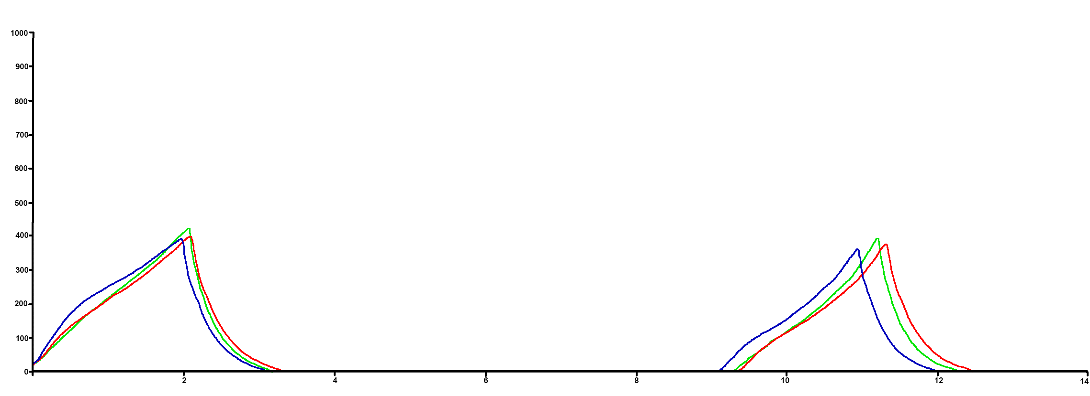
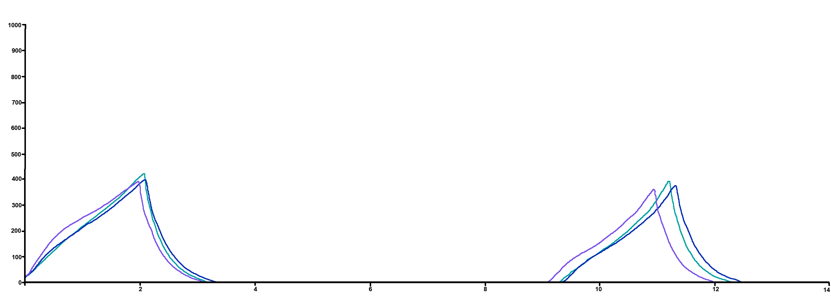

 |  |  |  | Amostras
 |  |  |  |  | Pão branco dia 1 (def. 50%)
 |  |  |  |  | Pão branco dia 2.1
 |  |  |  |  | Pão branco dia 2.2
 |  |  |  |  | Pão branco dia 3
 |  |  |  |  | Pão Branco 1 (IMT)
 |  |  |  |  | Pão Branco 2 (IMT)
 |  |  |  |  | Pão Integral (IMT)

 | Carga (g)
0.003 | 7.8
0.003 | 7.8
0.003 | 7.8
0.016 | 9.3
0.016 | 9.3
0.016 | 9.3
0.029 | 10.9
0.029 | 10.9
0.029 | 10.9
0.042 | 12.8
0.042 | 12.8
0.042 | 12.8
0.056 | 14.8
0.056 | 14.8
0.056 | 14.8
0.069 | 17.1
0.069 | 17.1
0.069 | 17.1
0.082 | 19.5
0.082 | 19.5
0.082 | 19.5
0.096 | 22
0.096 | 22
0.096 | 22
0.109 | 24.7
0.109 | 24.7
0.109 | 24.7
0.122 | 27.6
0.122 | 27.6
0.122 | 27.6
0.136 | 30.6
0.136 | 30.6
0.136 | 30.6
0.148 | 33.8
0.148 | 33.8
0.148 | 33.8
0.161 | 37
0.161 | 37
0.161 | 37
0.175 | 40.3
0.175 | 40.3
0.175 | 40.3
0.188 | 43.8
0.188 | 43.8
0.188 | 43.8
0.201 | 47.3
0.201 | 47.3
0.201 | 47.3
0.214 | 50.9
0.214 | 50.9
...
Pão branco: |  | Pão integral:
 | dia 1 5mm/s 50% |  | dia 2 -1
 | dia 2 - 1 |  | dia 3 - 1 (osmar)
 | dia 2 - 2
 | dia 3
 | Amostra 1 (IMT)
 | Amostra 2 (IMT)
 | Amostra Pão Integral (IMT)

Tendência
Tendência Pão Branco

Tendência Integral

Tendência Pão Mauá

